A.1
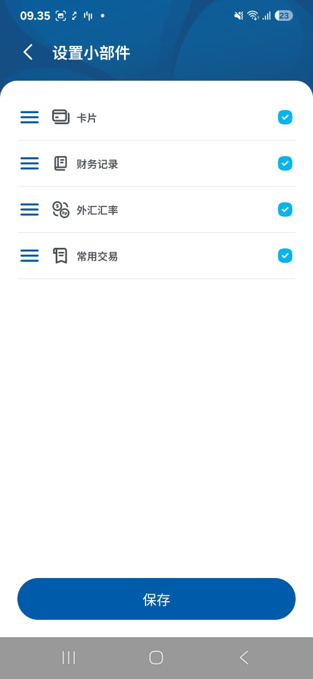
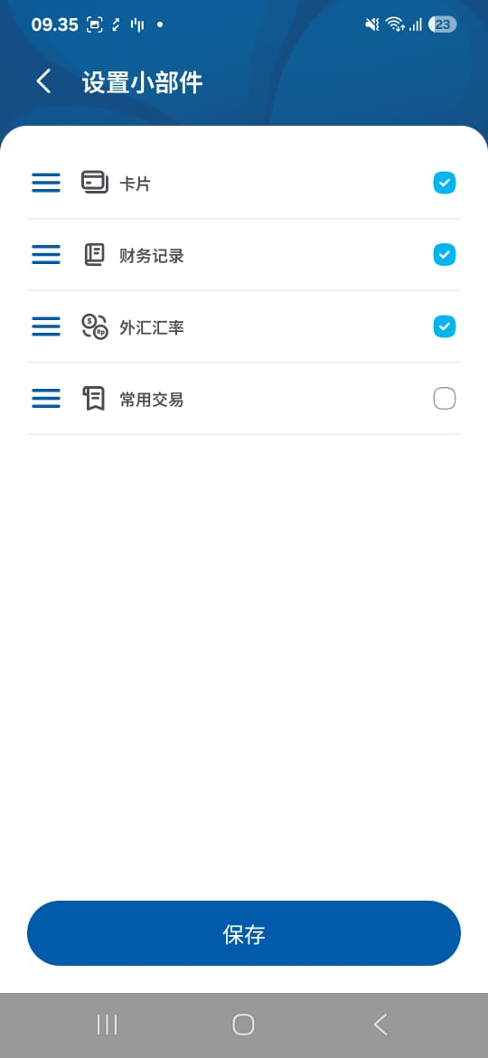
A.1 | Home dan Redirect | Expected Result Scenario dan Redirect Sesuai
1 | Halo, {{ name }} | 你好，{{ name }}
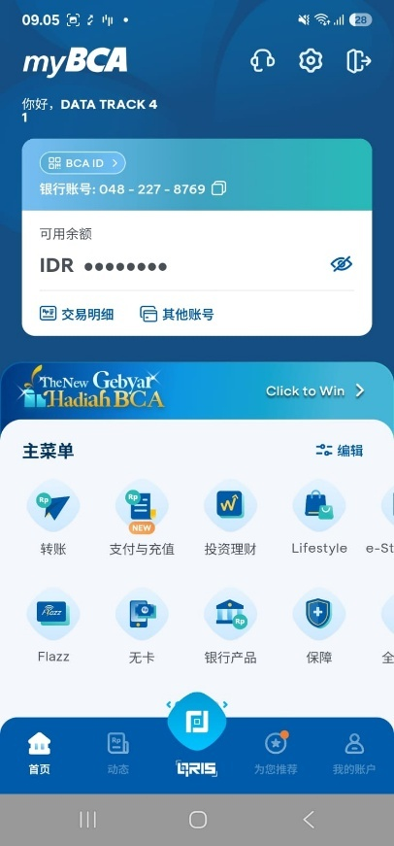

2 | BCA ID | BCA ID

3 | Kode QR dapat digunakan sebagai identitas Nasabah BCA. | 该二维码可作为您的BCA客户身份标识。
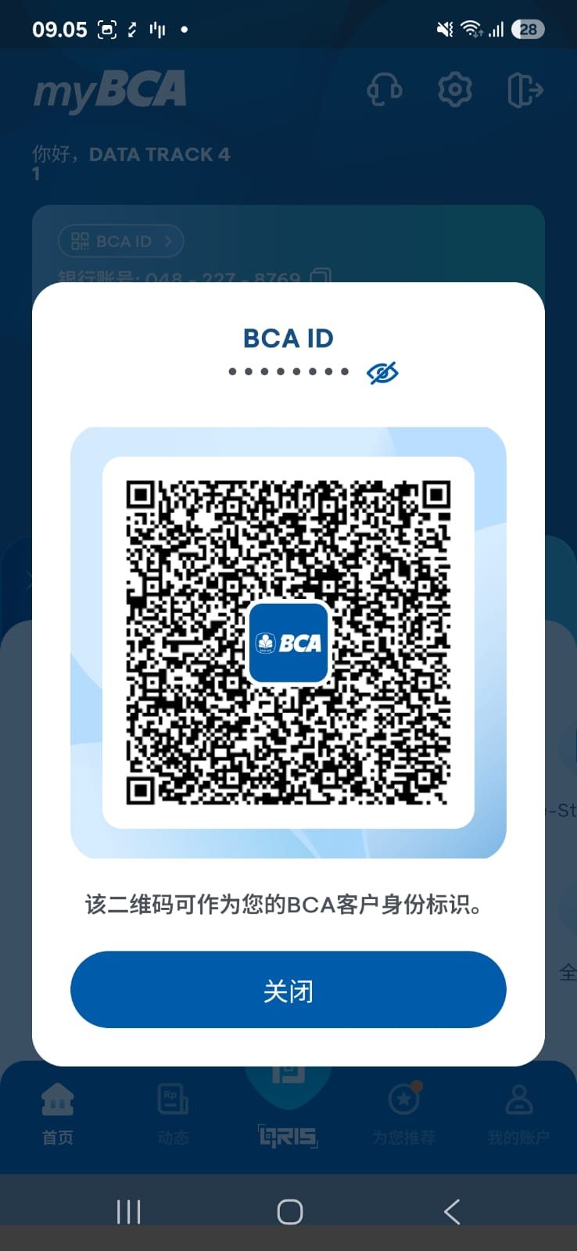
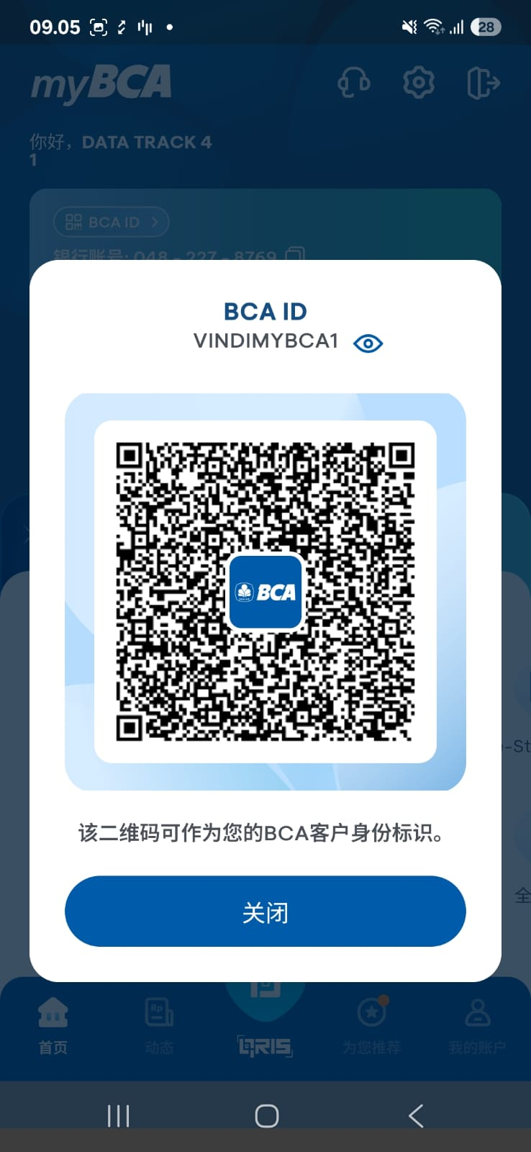
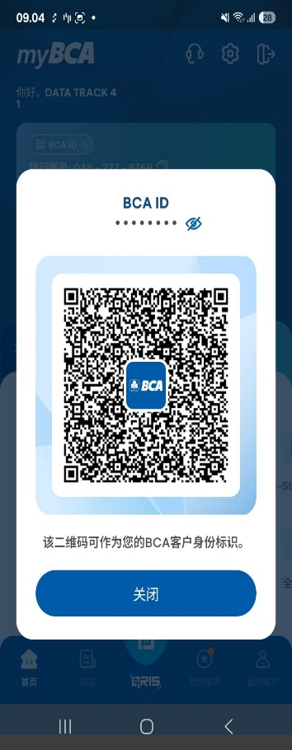


4 | Tutup | 关闭
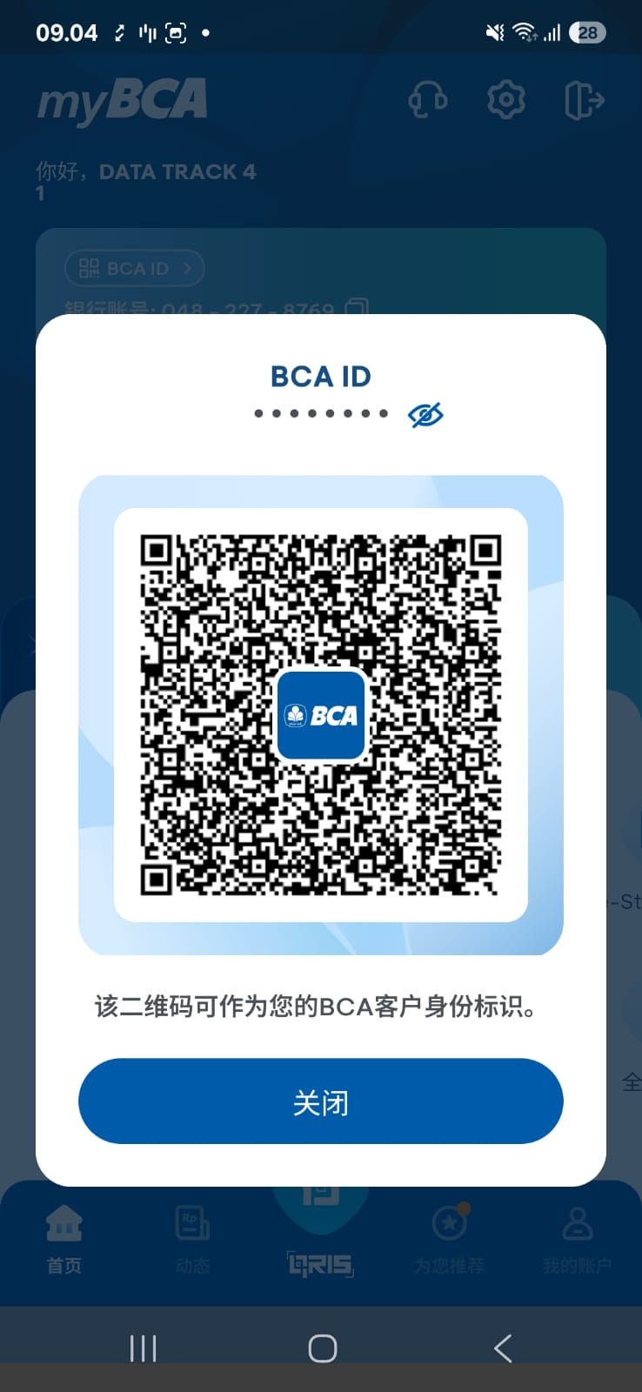

5 | Rekening: %1$s | 银行账号: %1$s
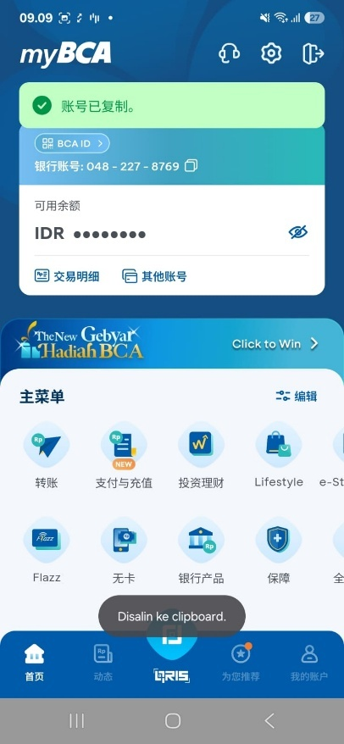

6 | Saldo Aktif | 可用余额

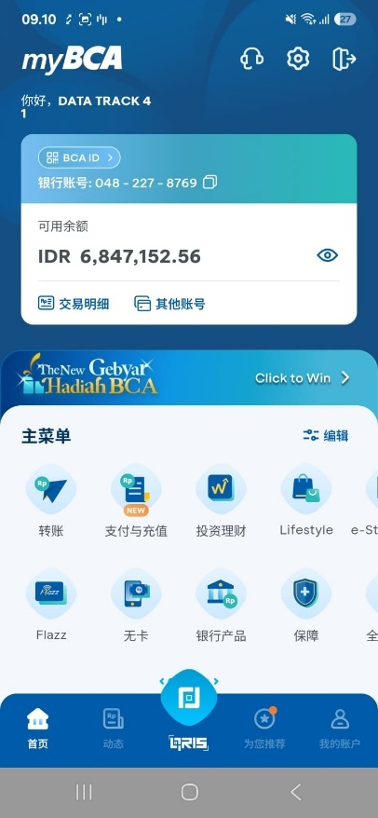

7 | IDR | IDR

8 | Mutasi Rekening | 交易明细
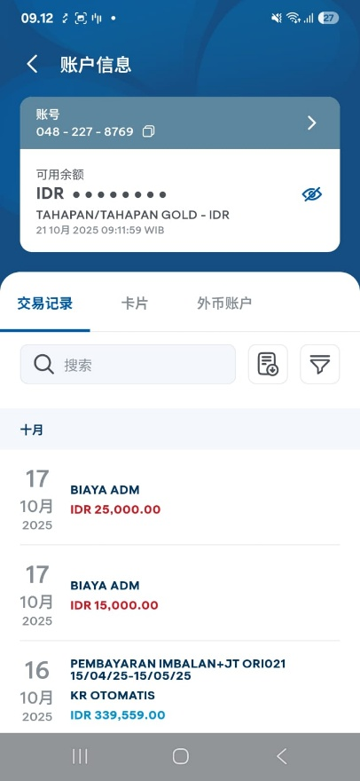

9 | Rekening Lain | 其他账号
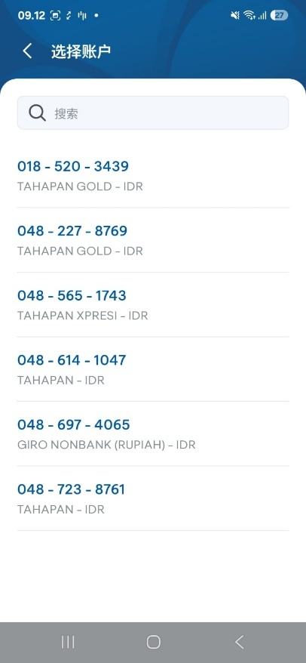

10 | Menangkan di Sini | 点击赢好礼

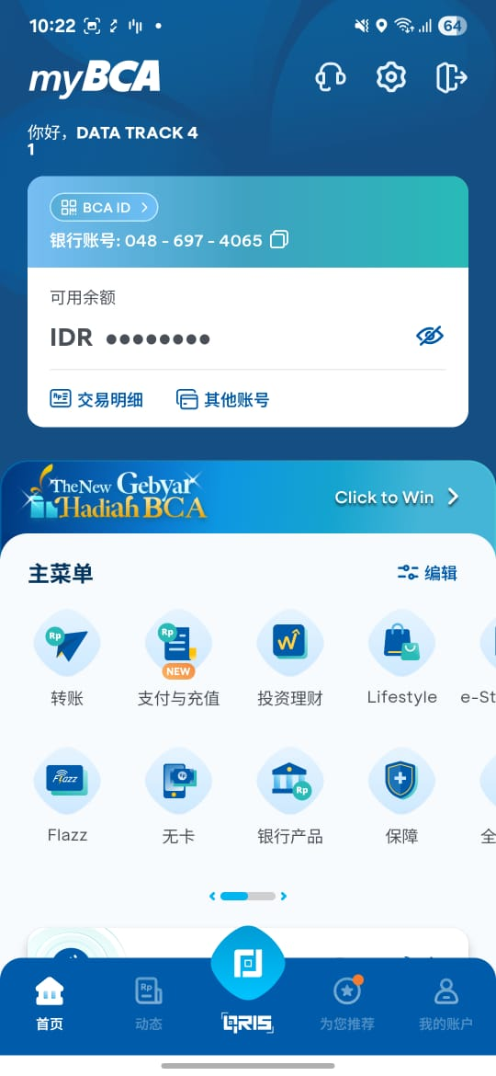

11 | Menu Utama | 主菜单
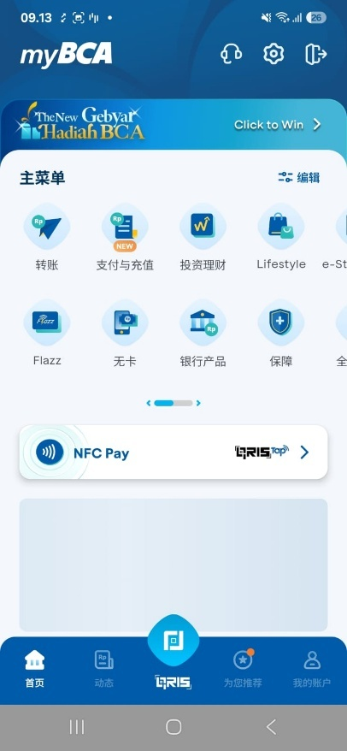

12 | Atur | 编辑
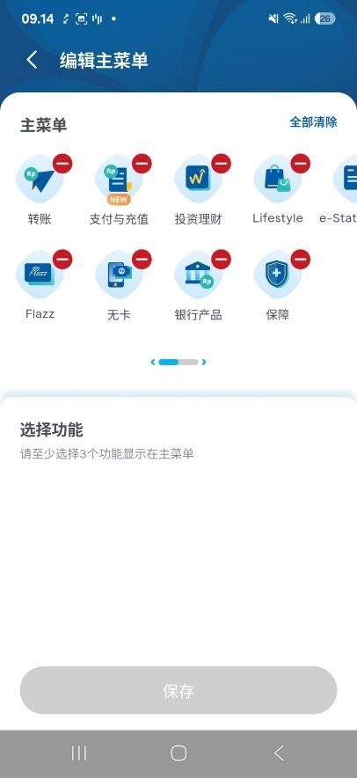

13 | Transfer | 转账
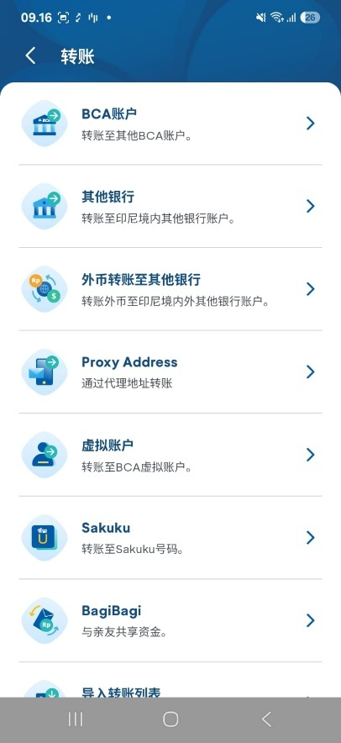

14 | Bayar & Isi Ulang | 支付与充值
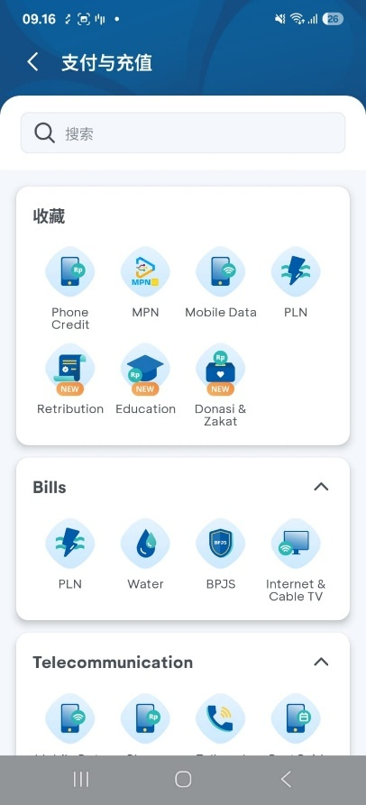

15 | Investasi | 投资理财
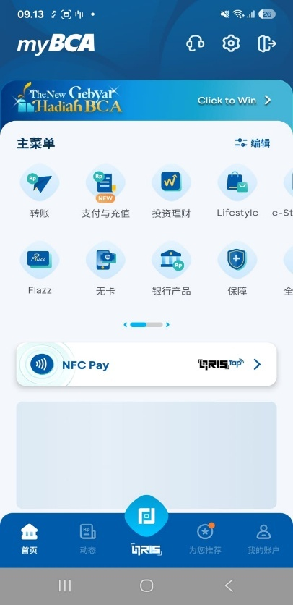
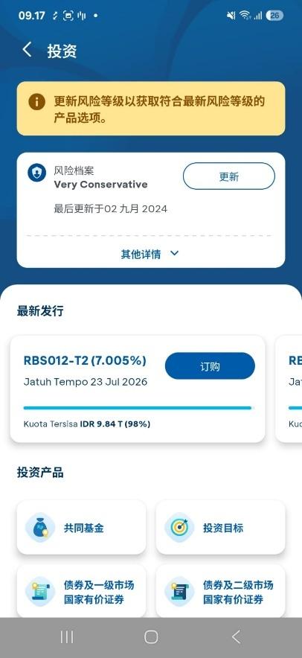

16 | Lifestyle | Lifestyle
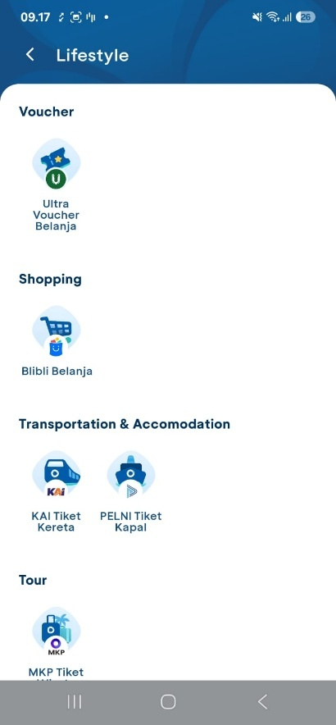

17 | e-Statement | e-Statement
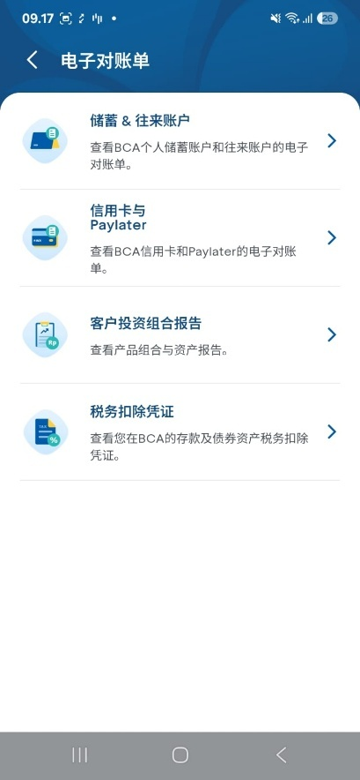
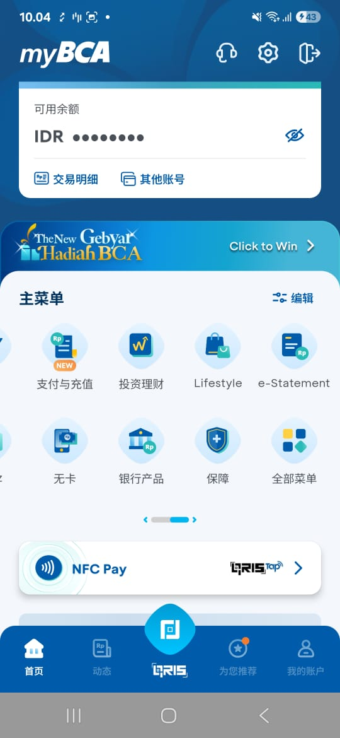

18 | Flazz | Flazz
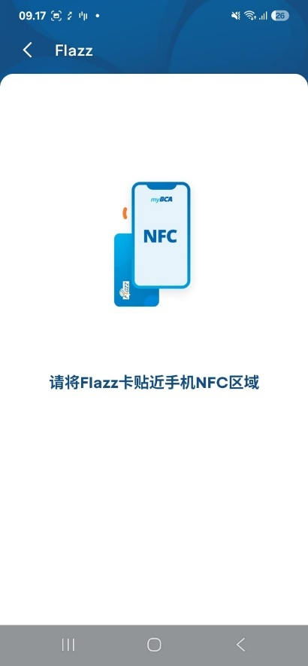

19 | Cardless | 无卡
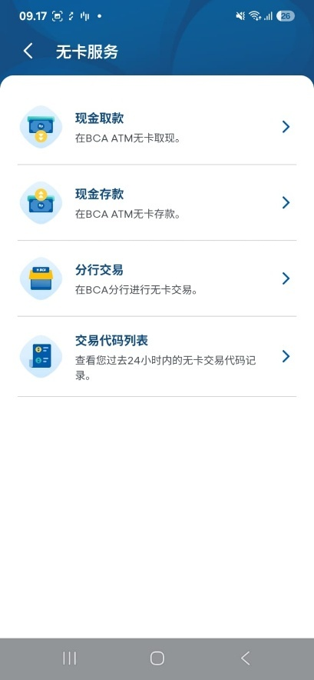

20 | Produk Perbankan | 银行产品
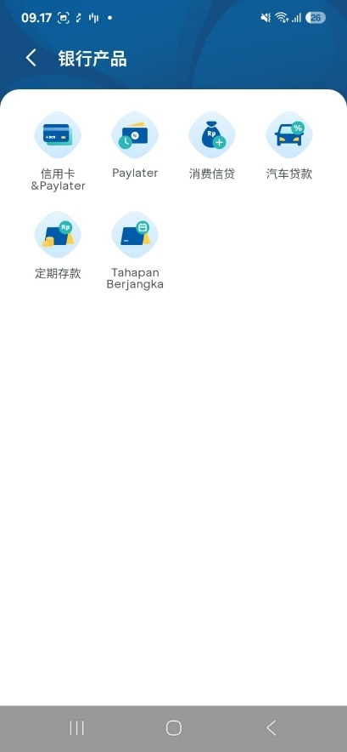

21 | Proteksi | 保障
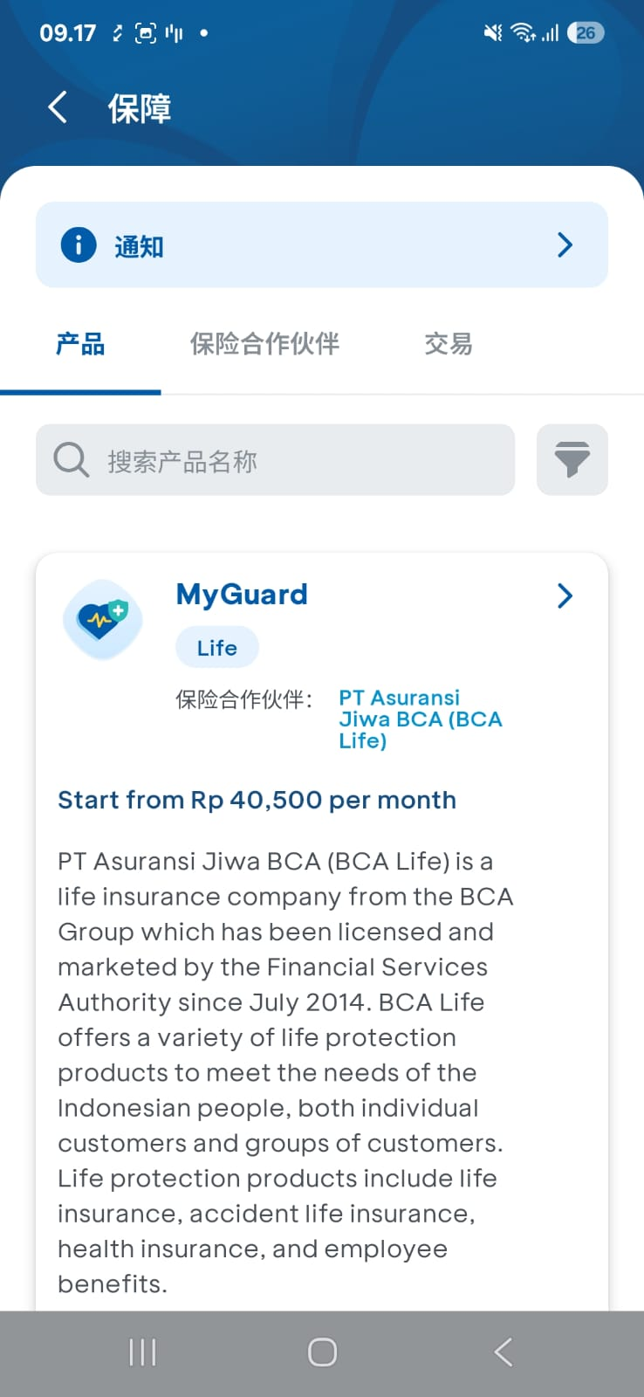

22 | Semua Menu | 全部菜单
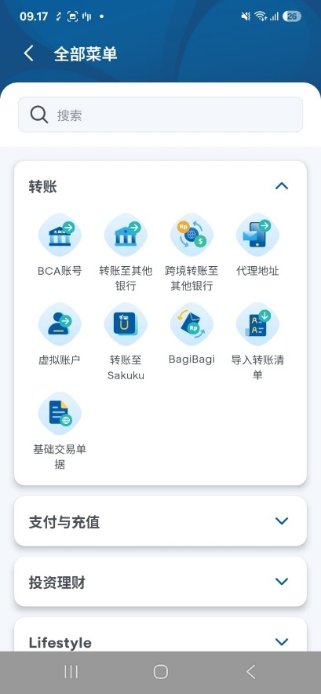

23 | NFC Pay (Android Only) | NFC Pay
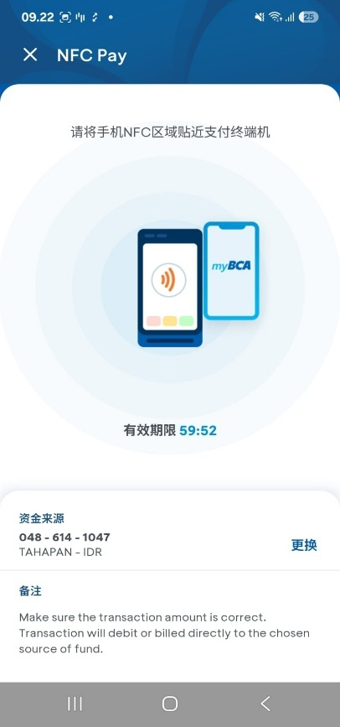
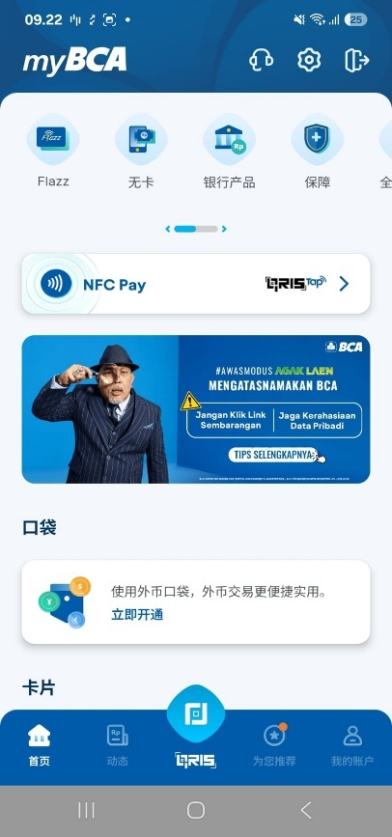

24 | QRIS Tap | QRIS Tap

25 | Banner | Berhasil redirect
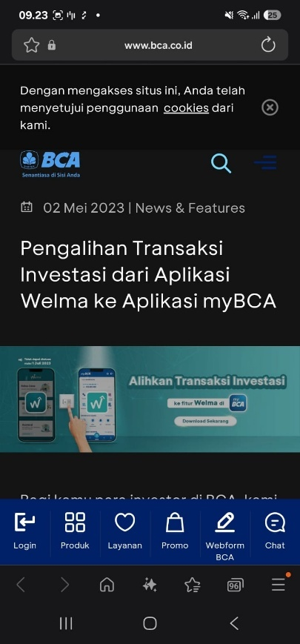
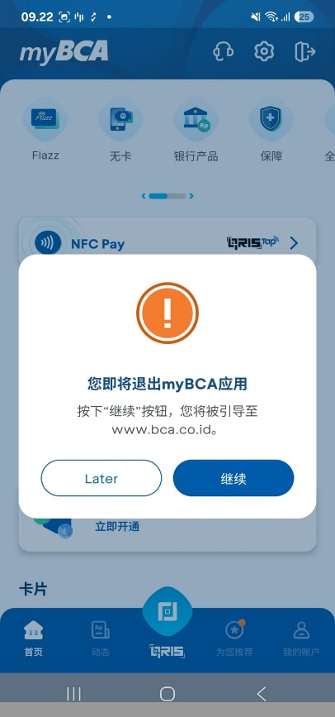



26 | Poket | 口袋

32 | Poket Valas | 外币口袋
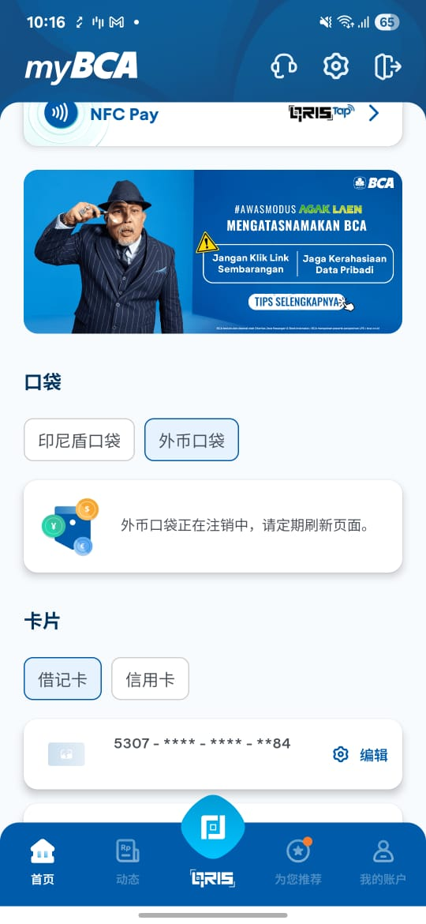

33 | Poket Valas sedang dalam proses deaktivasi. Silakan muat ulang secara berkala. | 外币口袋正在注销中，请定期刷新页面。

34 | Aktifkan Sekarang | 立即开通
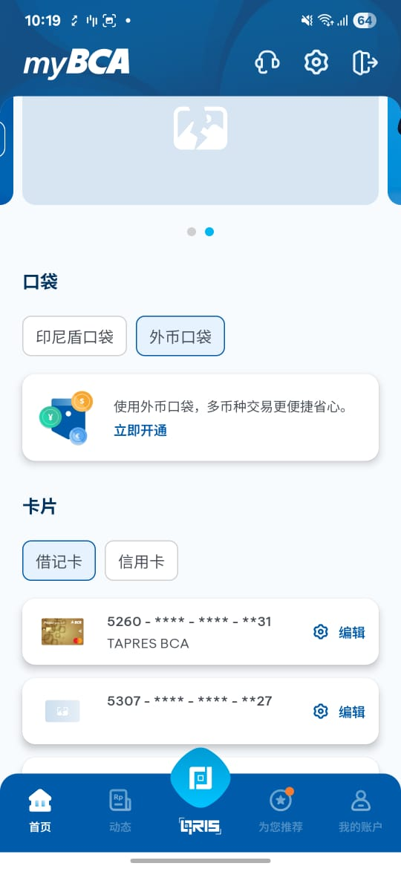

35 | Kartu | 卡片
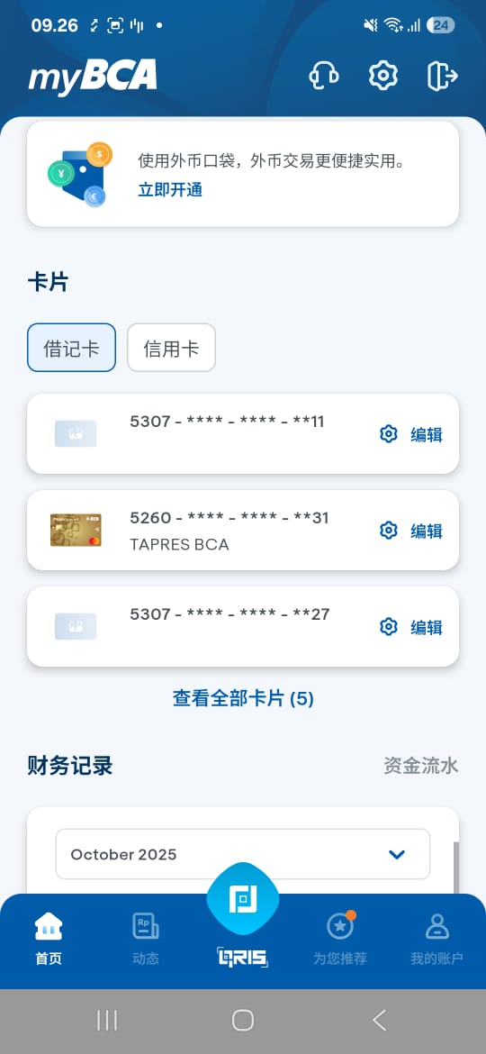

36 | Kartu Debit | 借记卡

37 | Kartu Kredit | 信用卡
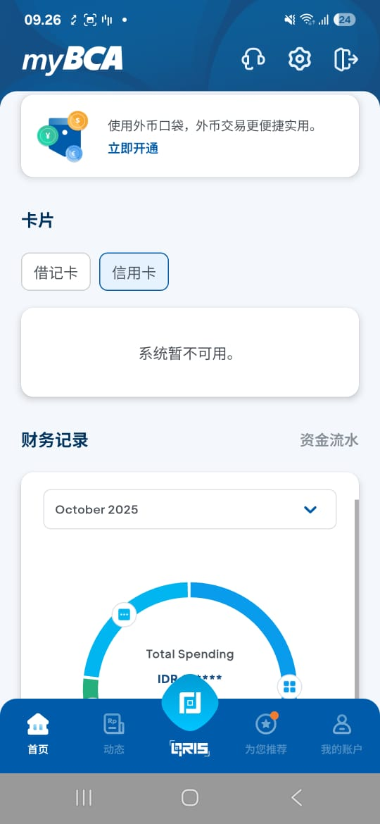

38 | Catatan Finansial | 财务记录
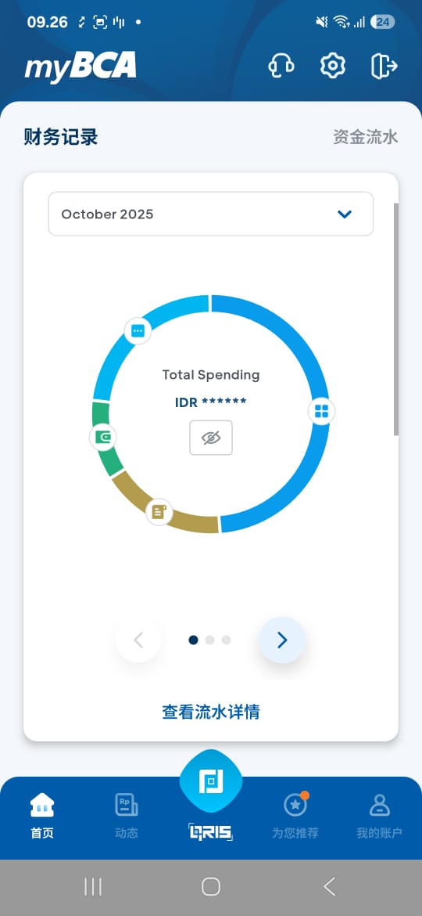

39 | Cashflow | 资金流水
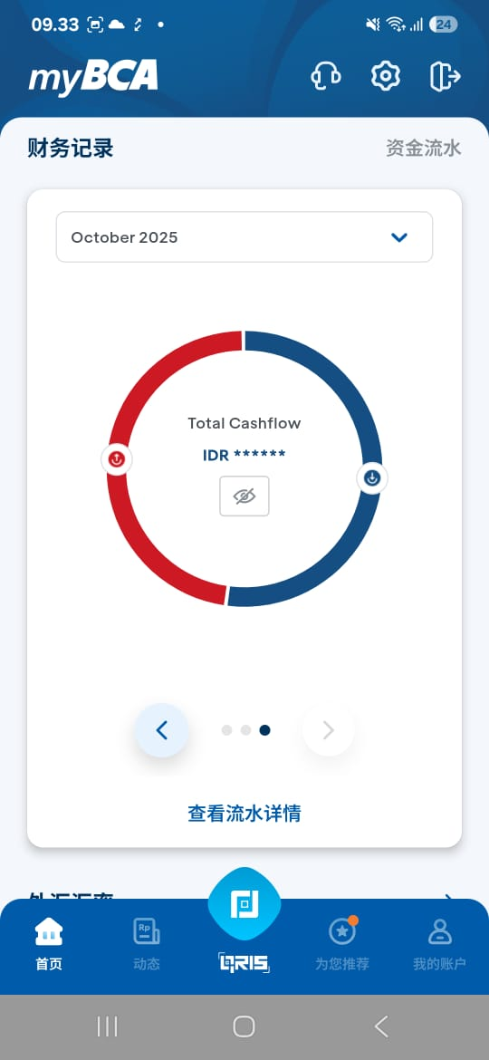
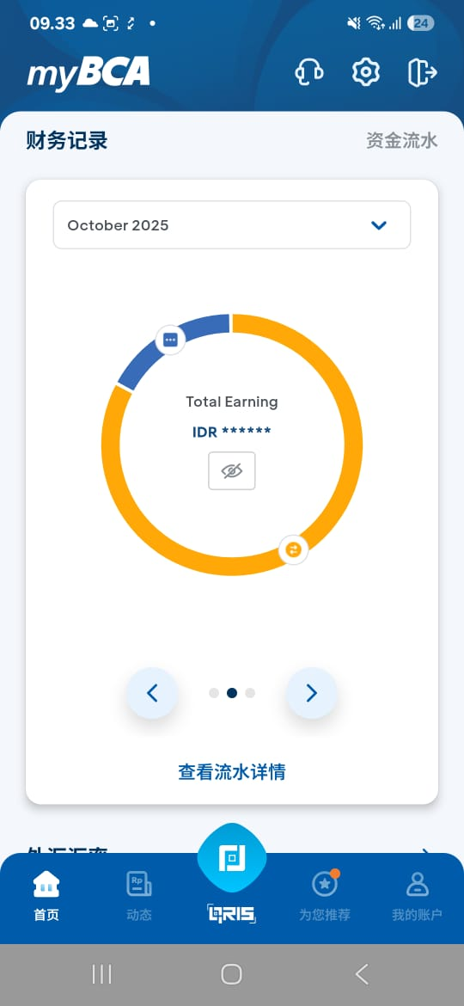

40 | Lihat Detail Cashflow | 查看流水详情
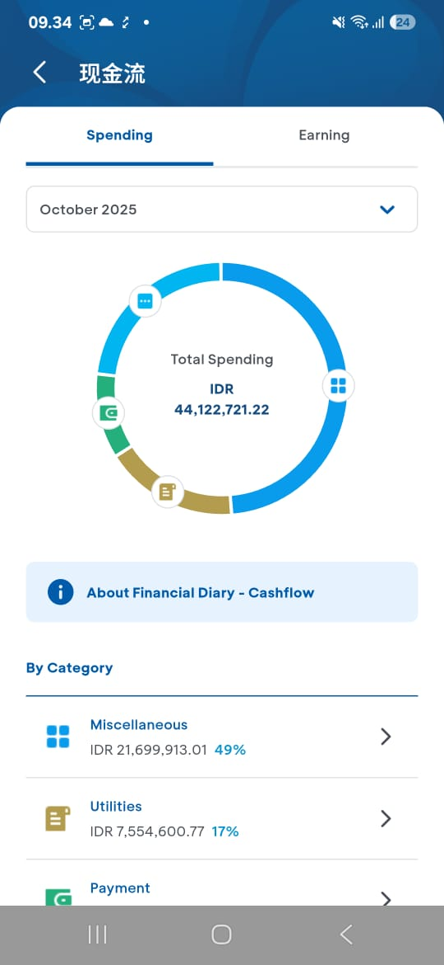
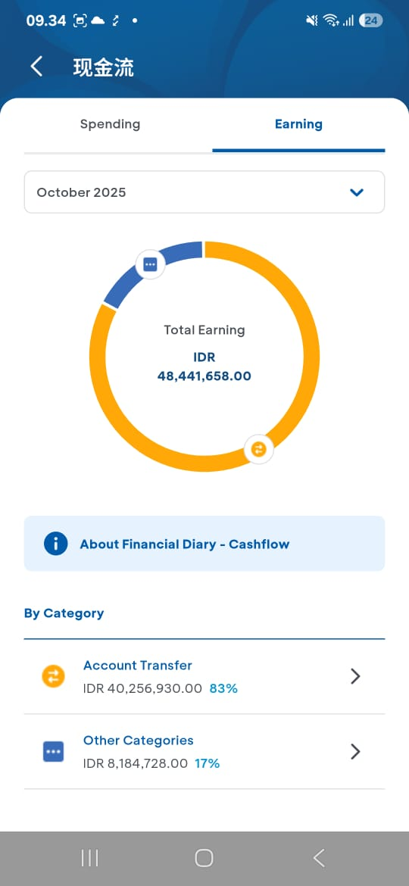

41 | Kurs Mata Uang | 外汇汇率
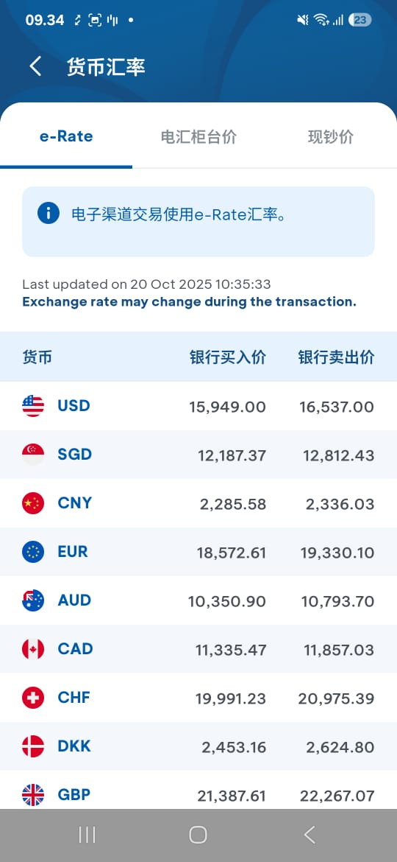
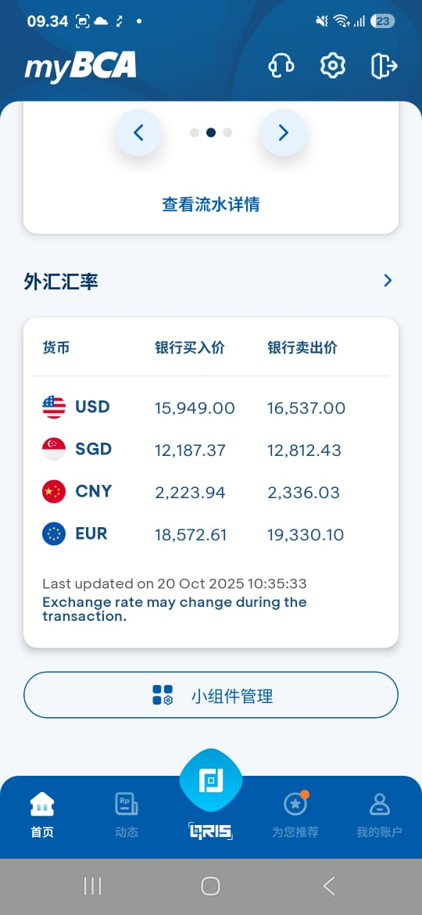

42 | Mata Uang | 货币
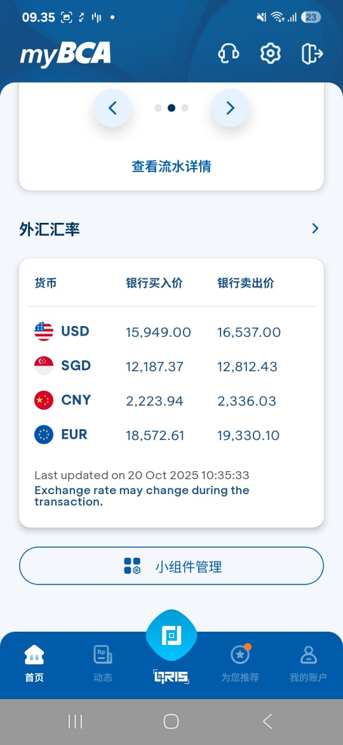

43 | Bank Beli | 银行买入价

44 | Bank Jual | 银行卖出价

45 | Kurs dapat berubah selama proses transaksi. | 交易过程中汇率可能会有变动。
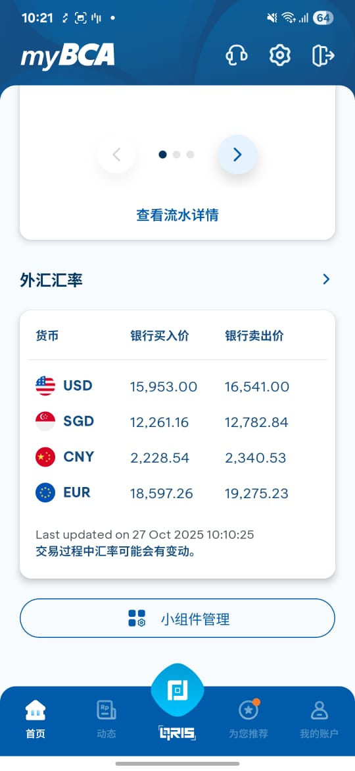

46 | Transaksi Favorit | 常用交易
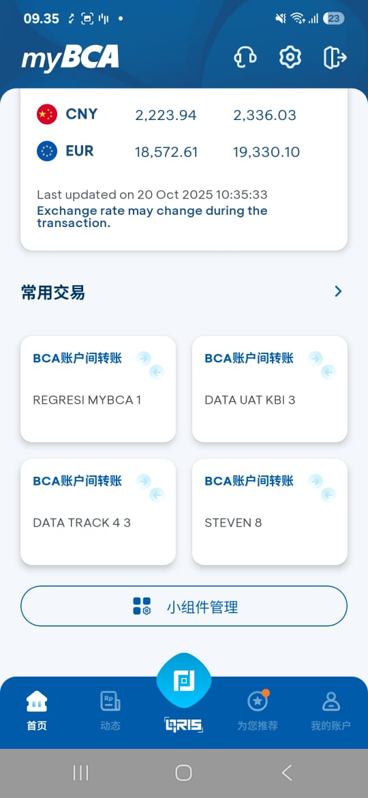
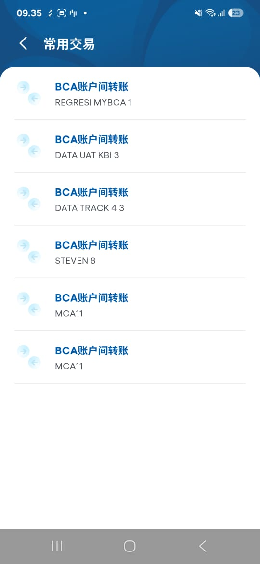

47 | Atur Widget | 小组件管理

